Sheet1
（ユーザ指摘）ガントチャートでサマリタスクの達成率および達成率線が描画されない

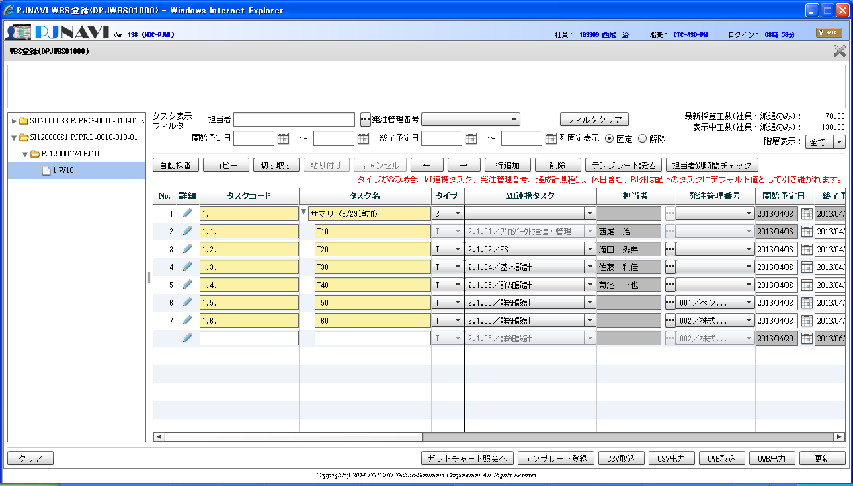
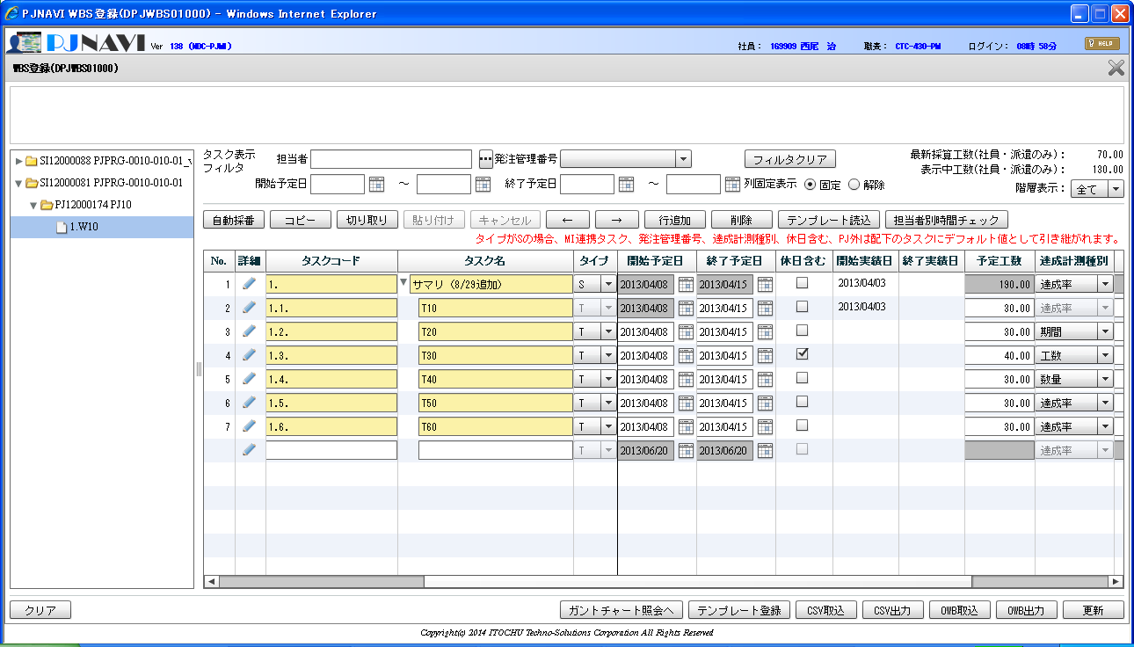
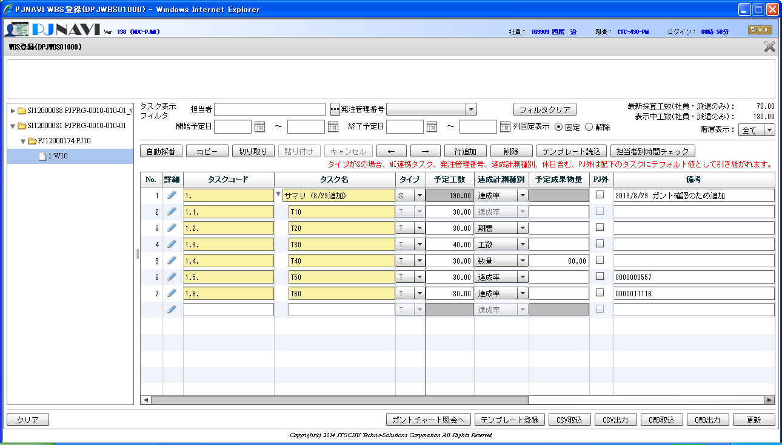

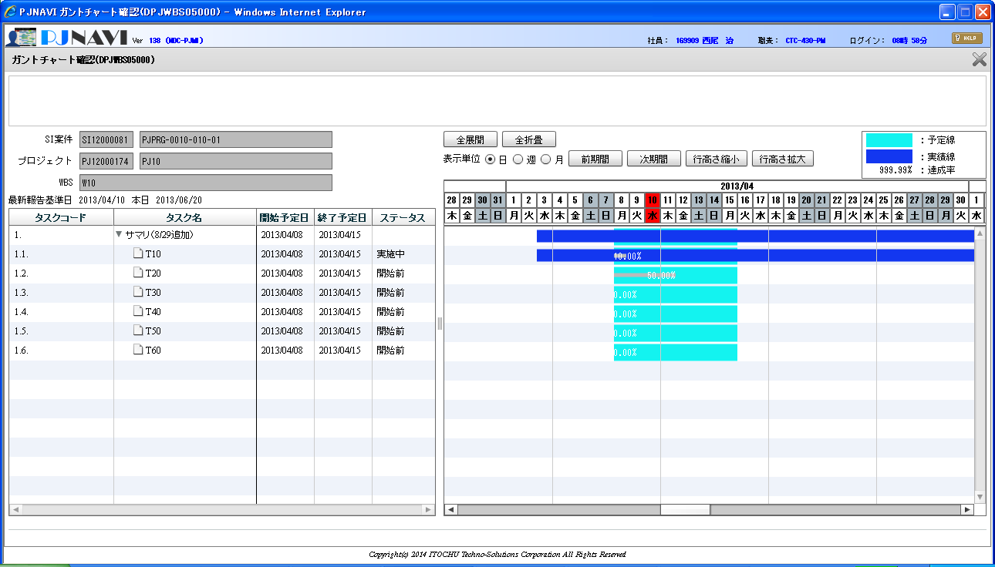

サマリタスクの場合に予定線と実績線は描画されているが、達成率線と達成率が描画されない

